Додаток 2
Додаток 2. Технічне завдання
Виготовлення карт Екстра Сервіс

1.Пластикові картки: | Матеріал: Пластик білий, товщоною 0.76 мм Розмір: 85 * 54 мм., Друк офсетний, 4+4, Ламінація глянцева, Індивідуальна персоналізація два місця (виділене червоним кольором). На лицьовій стороні - штрих-код з номером (надається беспосредньо перед друком тиражу, на кожну картку - індивідуальний штрих-код і номер) На зворотній стороні - тільки номер (надається беспосредньо перед друком тиражу).
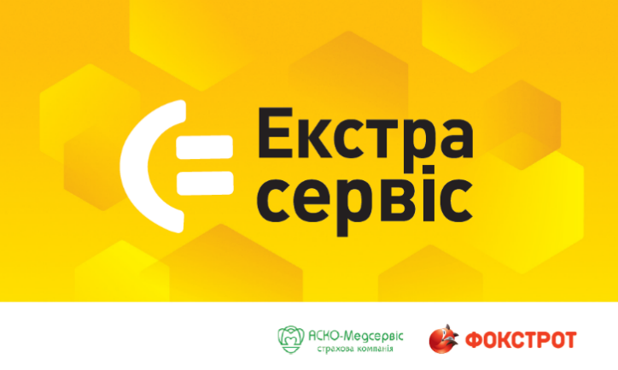 | 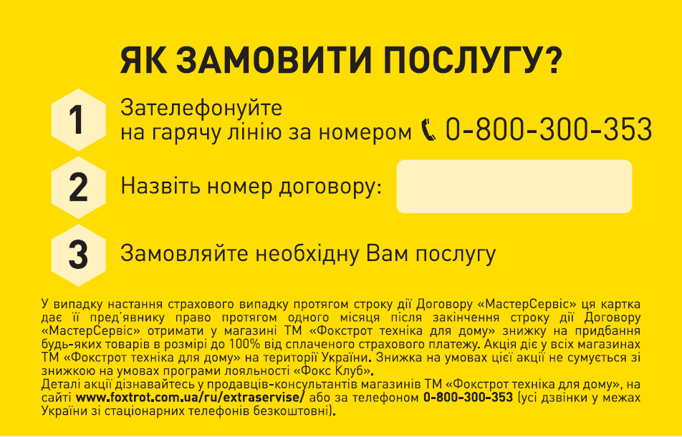
2. Холдер для картки: | Матеріал: Картон 250г/м2, Розміри:120х280мм, Друк 4+4, Глянцева ламінація, Біговка, Штрих - код на лицьовій стороні.
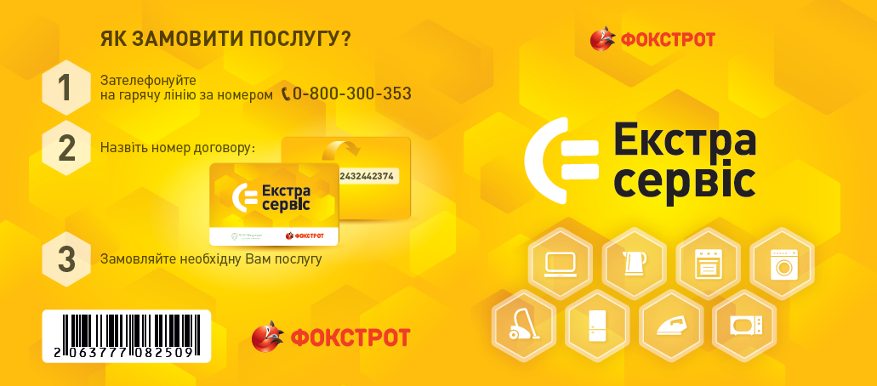
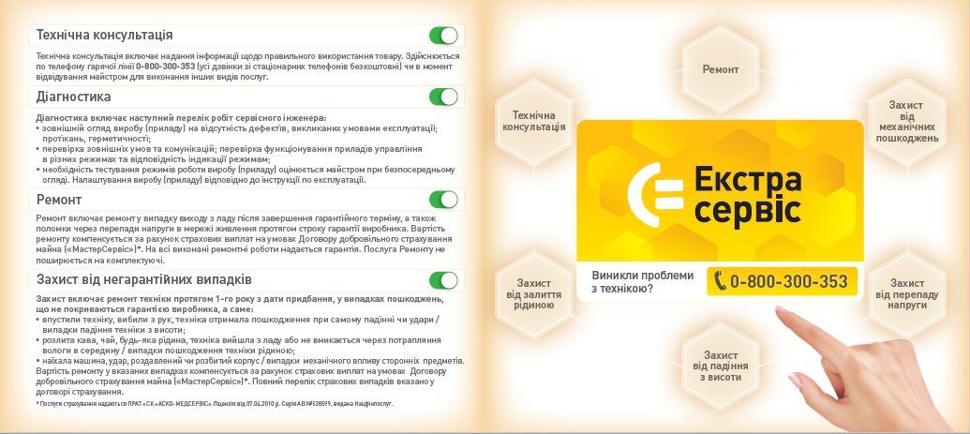
3. Комплектація | 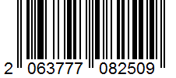 Картка вклеюється в холдер на клейову крапку. Холдер заклеюється круглою прозорою наклейкою. Пакування та маркування: Комплекти (пластикова картка + холдер) пакується по 250 шт. в гофрокороб. На кожну упаковку наноситься штрих-код товару в системі EAN 13. Вся продукція відвантажується на палетах. штрих-код на упаковці: 2063777082509

